文档
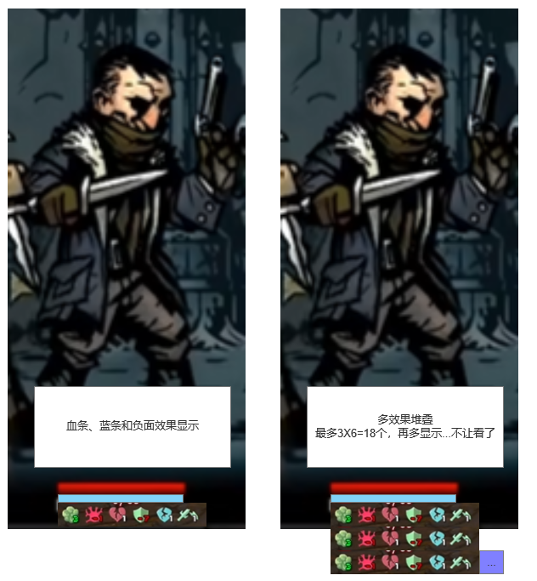
1.伤害类型

元素伤害

元素伤害分为不同的类型，通常受到智力、元素属性、元素抗性的影响，通常不允许暴击
 | 计算公式：总元素伤害=各元素伤害之和
 |  | 单个元素伤害=（固定伤害+属性值*技能属性倍率）*（1+0.01*我方元素属性-0.01*敌方元素抗性）* 预留装备或遗物影响乘区YS1
 |  |  | *暴击伤害倍率（如果暴击）
 |  | 备注：红色部分最小为1，总伤害向下取整，每个元素都需要单独拥有装备或遗物影响乘区YS1，通常情况下，元素伤害不允许暴击
例如： | 寒冰箭：造成10+0.1*智力的水元素伤害
我方水属性为55，敌方水属性为30，我方智力为100，则最终造成（10+0.1*100）*（1+0.55-0.30）=25水元素伤害
如果我方有装备特效使得水元素伤害增加10%，则最终造成25*1.1=27.5点伤害，向下取整后为27点伤害

物理伤害

物理伤害通常受到力量的影响，可以暴击
 | 计算公式：物理伤害=（固定伤害+属性值*技能属性倍率）*暴击伤害倍率（如果暴击） *预留装备或遗物影响乘区WL1
 | 备注：红色部分最小为1，总伤害向下取整

例如： | 全身重压：造成15+0.5*力量+0.1*生命值的物理伤害
我方暴击率为100%，暴击伤害为150%，力量和生命为100，则最终造成（15+50+10）*1.5=112.5=112点物理伤害

穿刺伤害

穿刺伤害不受元素属性影响、不能暴击，可以无视护盾造成生命值伤害
 | 计算公式：穿刺伤害=（固定伤害+属性值*技能属性倍率）*暴击伤害倍率（如果暴击）*预留装备或遗物影响乘区CC1
 | 备注：通常情况下，穿刺伤害不允许暴击，不计算暴击概率
例如：戳刺：造成10+0.1*力量的穿刺伤害
我方力量为100，则最终造成10+10=20点穿刺伤害

2.护盾类型

护盾分为元素护盾、物理护盾和纯净护盾三类
元素护盾可以抵挡元素伤害，物理护盾可以抵挡物理伤害，纯净护盾可以抵挡元素和物理伤害，且拥有纯净护盾时免疫任何控制效果
护盾值类似于生命值，受到伤害时按伤害数额扣除护盾，纯净护盾在元素和物理护盾之后扣除。护盾不足时再扣除生命值，参考杀戮尖塔的护盾
护盾值每场战斗结束后清空，不可以跨战斗保留

3.人物基础属性

基础战斗属性 |  |  |  |  | 元素属性 |  | 非战斗属性
生命值 | 生命值归零角色死亡，有上限 |  |  |  | 水属性 | 火属性 | 等级 | 影响基础属性、解锁技能槽位
力量 | 影响物理伤害 |  |  |  | 木属性 | 雷属性 | 经验值 | 经验值满则升级
智力 | 影响元素伤害 |  |  |  |  |  | 背包容量 | 背包的栏位数量
暴击率 | 物理伤害产生暴击的概率 |  |  |  | 控制抗性 |  | 战斗内属性
暴击伤害 | 暴击时的伤害倍率 |  |  |  | 眩晕抗性 | 流血抗性 | 元素护盾 | 抵挡元素伤害
法力值 | 使用技能时消耗的资源，有上限 |  |  |  | 中毒抗性 | 脆弱抗性 | 物理护盾 | 抵挡物理伤害
法力回复 | 每回合回复的法力值 |  |  |  |  |  | 纯净护盾 | 抵挡元素和物理伤害
速度 | 判定行动的先后顺序

是否暴击的判定：根据角色的暴击率属性值判定，暴击率小于100%时，暴击按暴击率的真实数值计算，暴击率大于等于100%时，暴击按100%计算

4.控制效果和异常状态

跳过回合的控制效果 |  |  | 持续伤害的异常状态 |  |  |  |  | 减益的异常状态
冻结 | 跳过1回合 |  | 灼烧 | 每回合开始时受到x点火元素伤害 |  |  |  | 麻痹 | 所有抗性减少30
束缚 | 跳过1回合 |  | 流血 | 每次受到攻击时，额外受到x点穿刺伤害 |  |  |  | 潮湿 | 额外受到25%雷元素伤害
眩晕 | 跳过1回合 |  | 中毒 | 每回合开始时受到x点穿刺伤害 |  |  |  | 缠绕 | 额外受到25%火元素伤害
 |  |  |  |  |  |  |  | 虚弱 | 造成的伤害减少25%

控制和异常效果判定概率有两类，为：

A.真实概率=基础概率+属性*技能倍率-对应抗性
例如：眩晕击，30%+力量*0.01的概率眩晕敌人
我方力量为40，敌方眩晕抗性为30%，则真实概率为：30%+40%-30%=40%

B.真实概率=基础概率+（我方元素属性-敌方元素属性）%
例如：冰冻术，30%概率冻结敌人
我方水元素为33，敌方水元素为10，则真实概率为30%+33%-10%=53%

不同的控制效果对应不同的元素属性和抗性

5.伤害表现和UI

护盾显示UI
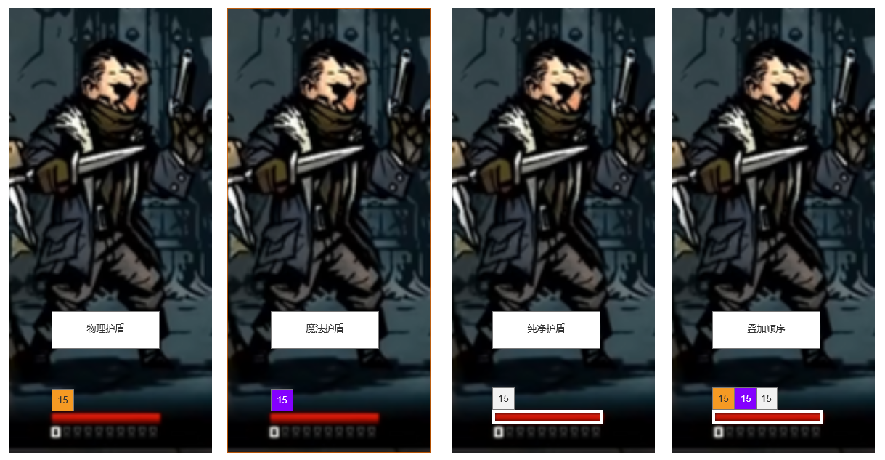

效果UI

